상품제안서
담아 퍼펙트 접이식 백팩 | 상품코드: S30684

 |  |  |  |  |  |  | 02-713-8555 | www.synergygift.co.kr
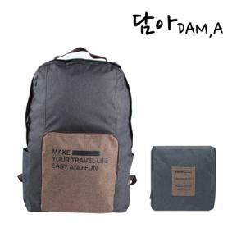

【상세/제작정보】 | <p>※ 종이케이스 + 선물포장 희망시 별도 문의 바랍니다.</p>

【인쇄/포장옵션】 | 실크 / OPP(비닐)

【공급단가】 | 수량 | 50~ | 100~ | 500~ | 1,000~ | 3,000~
*VAT별도 | 오렌지 | 8,350원 | 8,150원 | 7,600원 | 7,500원 | 7,350원
 | 블루 | 8,350원 | 8,150원 | 7,600원 | 7,500원 | 7,350원
 | 다크그레이 | 8,350원 | 8,150원 | 7,600원 | 7,500원 | 7,350원
 | 그레이 | 8,350원 | 8,150원 | 7,600원 | 7,500원 | 7,350원

【상품 URL】 | https://www.synergygift.co.kr:443/src/goods_detail.php?gdno=30684

